Brits bridge nieuw
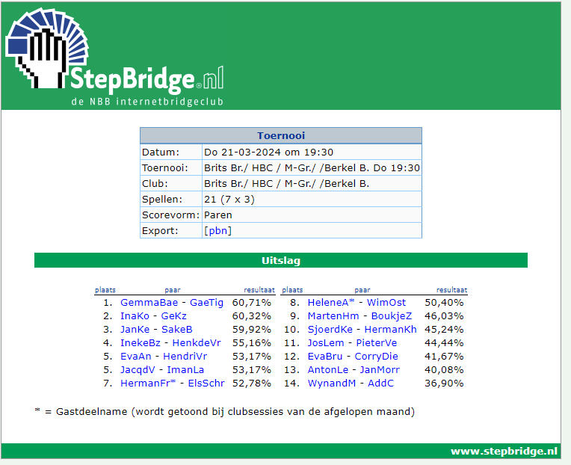
 |  | WL |  |  |  | 2 avonden niet meegespeeld
stepbridge naam | Naam | Gemiddeld | 2024-03-21 | 2024-03-14 | 2024-03-07
DaafHave | Daaf Haverman | 68.93% |  | 68.93% |  | 2
ImanLa | Iman Landheer | 61.05% | 53.17% | 68.93% |  | 1
SakeB | Sake Brouwer | 59.92% | 59.92% |  |  | 2
BettySt | Betty Storm | 56.75% |  |  | 56.75% | 2
HarrySto | Harry Storm | 56.75% |  |  | 56.75% | 2
InaKo | Ina Kor | 56.73% | 60.32% | 61.05% | 48.81% | 0
GeKz | Gé Keijer | 56.73% | 60.32% | 61.05% | 48.81% | 0
IngriBer | Ingrid Berbee | 55.95% |  |  | 55.95% | 2
MarthyB | Marthy Berbee | 55.95% |  |  | 55.95% | 2
JanKe | Jan Kerkhof | 55.57% | 59.92% | 55.61% | 51.19% | 0
EvaAn | Eva Anspach-Schuengel | 55.12% | 53.17% | 52.27% | 59.92% | 0
HendriVr | Hendrik de Vries | 55.12% | 53.17% | 52.27% | 59.92% | 0
MarthaBl | Martha Bierling | 54.65% |  | 56.12% | 53.17% | 1
GeertBij | Geert Bijmolt | 54.65% |  | 56.12% | 53.17% | 1
GerritLg | Gerrit Legters | 53.40% |  | 55.61% | 51.19% | 1
JacqdV | Jacques De Vroomen | 52.95% | 53.17% | 50.12% | 55.56% | 0
MariellP | Marielle Planting | 52.84% |  | 50.12% | 55.56% | 1
ElsSchr | Els Schrama | 51.66% | 52.78% | 50.54% |  | 1
HermanFr | Herman Frank | 51.66% | 52.78% | 50.54% |  | 1
WimOst | Wim Ostendorf | 51.61% | 50.40% | 50.45% | 53.97% | 0
HeleneA | Helene Alfrink | 51.61% | 50.40% | 50.45% | 53.97% | 0
GaeTig | Gae van Tiggelen | 51.17% | 60.71% | 47.96% | 44.84% | 0
GemmaBae | Gemma Baecke | 51.17% | 60.71% | 47.96% | 44.84% | 0
MartySte | Marty van Steijn | 50.26% |  | 50.11% | 50.40% | 1
HenkdeVr | Henk de Vries | 50.00% | 55.16% | 47.62% | 47.22% | 0
InekeBz | Ineke Blokzijl | 50.00% | 55.16% | 47.62% | 47.22% | 0
SjoerdKe | Sjoerd Keulen | 46.52% | 45.24% | 47.79% |  | 1
HermanKh | Herman Kerkhof | 46.52% | 45.24% | 47.79% |  | 1
AddC | Ad de Cock | 45.80% | 36.90% | 50.11% | 50.40% | 0
NicoJ | Nico Jellema | 45.63% |  |  | 45.63% | 2
CorryDie | Corry Dietvorst | 43.91% | 41.67% | 44.44% | 45.63% | 0
EvaBru | Eva Brugge | 43.06% | 41.67% | 44.44% |  | 1
MartenHm | Maarten Hooijmeijer | 42.39% | 46.03% | 37.08% | 44.05% | 0
BoukjeZ | Boukje Zwaneveld-de Vries | 42.39% | 46.03% | 37.08% | 44.05% | 0
AntonLe | Anton Leferink | 42.06% | 40.08% | 44.05% |  | 1
JanMorr | Jan Morrenhof | 42.06% | 40.08% | 44.05% |  | 1
JosLem | Jos Lemmen | 40.36% | 44.44% | 36.28% |  | 1
PieterVe | Pieter Verheijen | 40.36% | 44.44% | 36.28% |  | 1
WynandM | Wynanda Moerhuis | 36.90% | 36.90% |  |  | 2
AnsP | Ans Peeters | 32.54% |  |  | 32.54% | 2
MartJans | Mart Janssen | 32.54% |  |  | 32.54% | 2

